0012
Objectif | Découvrir les valeurs d'usage - de l'information - de la communication
Capacités
A la fin de cette activité l'étudiant:

Jeu découverte. Drag & drop | 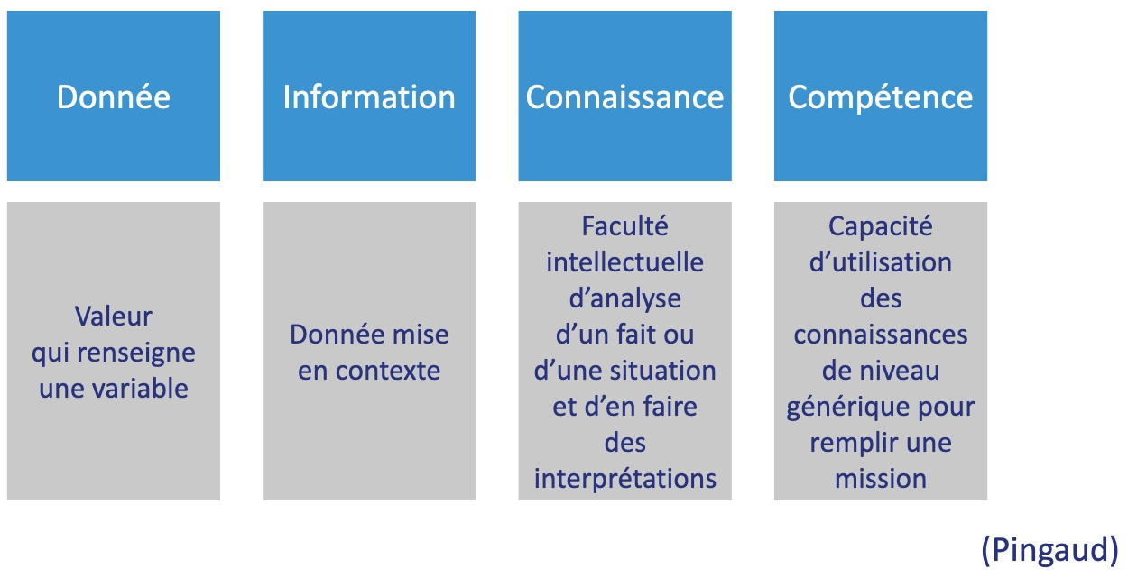 | réf: Pingaud, les nouvelles technologies de l'info et de la communication … (Ed Weka)
Jeu découverte, Drag & drop | 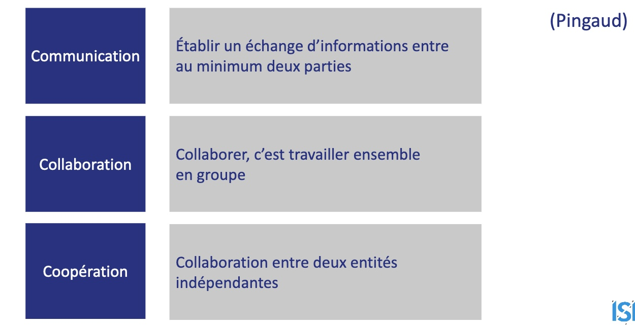
Test, Drag & Drop | 